graphique 1
 | Luxembourgeois | Étrangers | Total
15 | 1.0% | 0.9% | 0.9%
16 | 1.3% | 1.4% | 1.3%
17 | 1.5% | 2.1% | 1.7%
18 | 2.8% | 6.0% | 4.0%
19 | 5.7% | 11.0% | 7.6%
20 | 7.0% | 20.3% | 11.7%
21 | 12.3% | 31.4% | 19.3%
22 | 17.0% | 44.8% | 27.4%
23 | 24.5% | 54.8% | 36.5%
24 | 30.1% | 68.9% | 46.4%
25 | 39.6% | 74.8% | 55.8%
26 | 48.7% | 81.1% | 64.3%
27 | 57.5% | 85.6% | 71.8%
28 | 65.4% | 90.2% | 78.6%
29 | 71.4% | 91.4% | 82.4%

 |  |  |  |  |  |  |  |  |  |  |  |  |  |  |  |  |  |  |  |  |  |  |  |  |  |  |  |  |  |  |  |  |  |  |  |  |  |  |  |  |  |  |  |  |  |  |  |  |  |  |  |  |  | Bei den Eltern lebend * Age * Nationalité (2 positions) Crosstabulation
Count
 |  |  |  |  |  |  |  |  |  |  |  |  |  |  |  |  |  |  |  |  |  |  |  |  |  |  |  |  |  |  |  |  |  |  |  |  |  |  |  |  |  |  |  |  |  |  |  |  |  |  |  |  |  |  | Age
Nationalité (2 positions) |  |  | 0 | 1 | 2 | 3 | 4 | 5 | 6 | 7 | 8 | 9 | 10 | 11 | 12 | 13 | 14 | 15 | 16 | 17 | 18 | 19 | 20 | 21 | 22 | 23 | 24 | 25 | 26 | 27 | 28 | 29 | 30 | 31 | 32 | 33 | 34 | 35 | 36 | 37 | 38 | 39 | 40 | 41 | 42 | 43 | 44 | 45 | 46 | 47 | 48 | 49 | 50 | 51 | 52 | 53 | 54 | 55 | 56 | 57 | 58 | 59 | 60 | 61 | 62 | 63 | 64 | 65 | 66 | 67 | 68 | 69 | 70 | 71 | 72 | 73 | 74 | 75 | 76 | 77 | 78 | 79 | 80 | 81 | 82 | 83 | 84 | 85 | 86 | 87 | 88 | 89 | 90 | 91 | 92 | 93 | 94 | 95 | 96 | 97 | 98 | 99 | 100 | 101 | 102 | 103 | 105 | 107 | Total
Luxembourgeois | Bei den Eltern lebend | in eigenem Haushalt lebend | 15 | 26 | 24 | 29 | 31 | 46 | 34 | 48 | 35 | 37 | 44 | 58 | 41 | 39 | 37 | 35 | 47 | 54 | 104 | 218 | 274 | 461 | 643 | 891 | 1119 | 1370 | 1694 | 1959 | 2241 | 2430 | 2609 | 2605 | 2704 | 2711 | 2636 | 2729 | 2777 | 2810 | 3116 | 3413 | 3484 | 3722 | 3797 | 4014 | 4099 | 4148 | 4238 | 4275 | 4166 | 4228 | 4142 | 4281 | 4137 | 4167 | 4028 | 3902 | 3875 | 3819 | 3700 | 3399 | 3393 | 3308 | 3268 | 3181 | 3171 | 2757 | 2784 | 2927 | 2924 | 2656 | 2652 | 2831 | 2727 | 2572 | 2433 | 2292 | 2230 | 2201 | 2119 | 2234 | 2118 | 1938 | 1697 | 1499 | 1218 | 1008 | 833 | 664 | 557 | 448 | 343 | 233 | 128 | 112 | 66 | 70 | 54 | 37 | 18 | 7 | 9 | 8 | 4 | 1 | 1 | 2 | 189548
 |  | bei Eltern lebend | 3056 | 2974 | 2981 | 3005 | 3010 | 2865 | 2953 | 3077 | 3011 | 3214 | 3385 | 3351 | 3315 | 3543 | 3694 | 3611 | 3711 | 3651 | 3652 | 3578 | 3637 | 3287 | 3141 | 2749 | 2599 | 2089 | 1783 | 1447 | 1183 | 973 | 725 | 552 | 447 | 392 | 315 | 325 | 240 | 223 | 228 | 231 | 198 | 215 | 220 | 203 | 233 | 241 | 200 | 168 | 184 | 180 | 142 | 141 | 143 | 137 | 114 | 113 | 104 | 70 | 70 | 62 | 48 | 43 | 40 | 29 | 26 | 20 | 16 | 14 | 9 | 12 | 7 | 8 | 8 | 7 | 1 | 3 | 2 | 1 | 3 | 0 | 3 | 2 | 1 | 1 | 3 | 0 | 0 | 4 | 0 | 1 | 0 | 0 | 0 | 0 | 0 | 0 | 0 | 0 | 1 | 0 | 0 | 0 | 0 | 0 | 0 | 0 | 95654
 | Total |  | 3071 | 3000 | 3005 | 3034 | 3041 | 2911 | 2987 | 3125 | 3046 | 3251 | 3429 | 3409 | 3356 | 3582 | 3731 | 3646 | 3758 | 3705 | 3756 | 3796 | 3911 | 3748 | 3784 | 3640 | 3718 | 3459 | 3477 | 3406 | 3424 | 3403 | 3334 | 3157 | 3151 | 3103 | 2951 | 3054 | 3017 | 3033 | 3344 | 3644 | 3682 | 3937 | 4017 | 4217 | 4332 | 4389 | 4438 | 4443 | 4350 | 4408 | 4284 | 4422 | 4280 | 4304 | 4142 | 4015 | 3979 | 3889 | 3770 | 3461 | 3441 | 3351 | 3308 | 3210 | 3197 | 2777 | 2800 | 2941 | 2933 | 2668 | 2659 | 2839 | 2735 | 2579 | 2434 | 2295 | 2232 | 2202 | 2122 | 2234 | 2121 | 1940 | 1698 | 1500 | 1221 | 1008 | 833 | 668 | 557 | 449 | 343 | 233 | 128 | 112 | 66 | 70 | 54 | 37 | 19 | 7 | 9 | 8 | 4 | 1 | 1 | 2 | 285202
Étrangers | Bei den Eltern lebend | in eigenem Haushalt lebend | 13 | 11 | 11 | 22 | 20 | 13 | 19 | 16 | 18 | 28 | 19 | 20 | 24 | 24 | 20 | 22 | 35 | 50 | 134 | 222 | 433 | 689 | 1016 | 1318 | 1862 | 2192 | 2612 | 3034 | 3516 | 3753 | 3889 | 4169 | 4307 | 4343 | 4533 | 4564 | 4487 | 4506 | 4613 | 4607 | 4474 | 4411 | 4440 | 4284 | 4169 | 4244 | 4052 | 3862 | 3682 | 3406 | 3239 | 3085 | 2908 | 2775 | 2644 | 2371 | 2412 | 2241 | 2185 | 1931 | 2046 | 2027 | 1894 | 1771 | 1523 | 1281 | 1201 | 1103 | 981 | 910 | 894 | 892 | 813 | 727 | 678 | 679 | 597 | 564 | 472 | 435 | 443 | 395 | 329 | 270 | 233 | 176 | 186 | 145 | 94 | 88 | 76 | 44 | 21 | 19 | 11 | 11 | 7 | 2 | 2 | 3 | 1 | 1 | 2 | 1 |  |  | 156047
 |  | bei Eltern lebend | 2676 | 2686 | 2680 | 2707 | 2751 | 2750 | 2725 | 2530 | 2679 | 2553 | 2697 | 2637 | 2575 | 2538 | 2633 | 2448 | 2407 | 2310 | 2096 | 1795 | 1704 | 1508 | 1251 | 1088 | 841 | 737 | 607 | 510 | 384 | 351 | 255 | 213 | 205 | 162 | 162 | 136 | 91 | 102 | 91 | 55 | 64 | 59 | 47 | 51 | 57 | 48 | 53 | 41 | 33 | 28 | 16 | 20 | 20 | 21 | 22 | 17 | 11 | 17 | 5 | 9 | 8 | 12 | 5 | 6 | 3 | 4 | 3 | 4 | 4 | 3 | 3 | 4 | 0 | 1 | 1 | 0 | 0 | 2 | 1 | 0 | 1 | 0 | 0 | 0 | 0 | 0 | 0 | 0 | 1 | 0 | 0 | 0 | 0 | 0 | 0 | 0 | 0 | 0 | 0 | 0 | 0 | 0 | 0 | 0 |  |  | 62031
 | Total |  | 2689 | 2697 | 2691 | 2729 | 2771 | 2763 | 2744 | 2546 | 2697 | 2581 | 2716 | 2657 | 2599 | 2562 | 2653 | 2470 | 2442 | 2360 | 2230 | 2017 | 2137 | 2197 | 2267 | 2406 | 2703 | 2929 | 3219 | 3544 | 3900 | 4104 | 4144 | 4382 | 4512 | 4505 | 4695 | 4700 | 4578 | 4608 | 4704 | 4662 | 4538 | 4470 | 4487 | 4335 | 4226 | 4292 | 4105 | 3903 | 3715 | 3434 | 3255 | 3105 | 2928 | 2796 | 2666 | 2388 | 2423 | 2258 | 2190 | 1940 | 2054 | 2039 | 1899 | 1777 | 1526 | 1285 | 1204 | 1107 | 985 | 913 | 897 | 896 | 813 | 728 | 679 | 679 | 597 | 566 | 473 | 435 | 444 | 395 | 329 | 270 | 233 | 176 | 186 | 145 | 95 | 88 | 76 | 44 | 21 | 19 | 11 | 11 | 7 | 2 | 2 | 3 | 1 | 1 | 2 | 1 |  |  | 218078
Total | Bei den Eltern lebend | in eigenem Haushalt lebend | 28 | 37 | 35 | 51 | 51 | 59 | 53 | 64 | 53 | 65 | 63 | 78 | 65 | 63 | 57 | 57 | 82 | 104 | 238 | 440 | 707 | 1150 | 1659 | 2209 | 2981 | 3562 | 4306 | 4993 | 5757 | 6183 | 6498 | 6774 | 7011 | 7054 | 7169 | 7293 | 7264 | 7316 | 7729 | 8020 | 7958 | 8133 | 8237 | 8298 | 8268 | 8392 | 8290 | 8137 | 7848 | 7634 | 7381 | 7366 | 7045 | 6942 | 6672 | 6273 | 6287 | 6060 | 5885 | 5330 | 5439 | 5335 | 5162 | 4952 | 4694 | 4038 | 3985 | 4030 | 3905 | 3566 | 3546 | 3723 | 3540 | 3299 | 3111 | 2971 | 2827 | 2765 | 2591 | 2669 | 2561 | 2333 | 2026 | 1769 | 1451 | 1184 | 1019 | 809 | 651 | 536 | 419 | 277 | 149 | 131 | 77 | 81 | 61 | 39 | 20 | 10 | 10 | 9 | 6 | 2 | 1 | 2 | 345595
 |  | bei Eltern lebend | 5732 | 5660 | 5661 | 5712 | 5761 | 5615 | 5678 | 5607 | 5690 | 5767 | 6082 | 5988 | 5890 | 6081 | 6327 | 6059 | 6118 | 5961 | 5748 | 5373 | 5341 | 4795 | 4392 | 3837 | 3440 | 2826 | 2390 | 1957 | 1567 | 1324 | 980 | 765 | 652 | 554 | 477 | 461 | 331 | 325 | 319 | 286 | 262 | 274 | 267 | 254 | 290 | 289 | 253 | 209 | 217 | 208 | 158 | 161 | 163 | 158 | 136 | 130 | 115 | 87 | 75 | 71 | 56 | 55 | 45 | 35 | 29 | 24 | 19 | 18 | 13 | 15 | 10 | 12 | 8 | 8 | 2 | 3 | 2 | 3 | 4 | 0 | 4 | 2 | 1 | 1 | 3 | 0 | 0 | 4 | 1 | 1 | 0 | 0 | 0 | 0 | 0 | 0 | 0 | 0 | 1 | 0 | 0 | 0 | 0 | 0 | 0 | 0 | 157685
...

graphique 2
 | Foyer pour enfants et jeunes gens | Foyer pour adultes | Foyer pour sans-abri | Internat pour élèves et étudiants | Caserne | Prison, internat socio-éducatif | Autre habitation
0-4 | 60 | 53 | 24 | 1 | 0 | 0 | 28
5-9 | 99 | 32 | 15 | 7 | 0 | 0 | 17
10-14 | 159 | 23 | 15 | 8 | 0 | 0 | 23
15-19 | 172 | 56 | 21 | 11 | 37 | 20 | 39
20-24 | 25 | 78 | 25 | 36 | 388 | 58 | 96
25-29 | 3 | 102 | 31 | 18 | 69 | 100 | 102
...

graphique 3
 | Célibataire | Marié(e) | Pacsé(e) | Veuf(ve) | Fin du partenariat - décès du conjoint | Divorcé(e) | Fin du partenariat - dissolution légale
17 | 100.0% | 0.0% | 0.0% | 0.0% | 0.0% | 0.0% | 0.0%
18 | 99.3% | 0.5% | 0.1% | 0.0% | 0.0% | 0.1% | 0.0%
19 | 98.6% | 0.9% | 0.3% | 0.0% | 0.0% | 0.1% | 0.0%
20 | 97.8% | 1.7% | 0.5% | 0.0% | 0.0% | 0.0% | 0.0%
21 | 95.5% | 3.5% | 0.7% | 0.0% | 0.0% | 0.2% | 0.0%
22 | 92.3% | 6.0% | 1.5% | 0.0% | 0.0% | 0.3% | 0.0%
23 | 90.4% | 7.2% | 1.9% | 0.0% | 0.0% | 0.4% | 0.0%
24 | 85.7% | 11.0% | 2.5% | 0.1% | 0.0% | 0.5% | 0.1%
25 | 81.9% | 13.7% | 3.3% | 0.0% | 0.0% | 0.9% | 0.1%
26 | 76.9% | 18.3% | 3.5% | 0.1% | 0.1% | 1.0% | 0.1%
27 | 70.4% | 23.7% | 4.2% | 0.1% | 0.0% | 1.5% | 0.1%
28 | 64.5% | 28.4% | 4.9% | 0.0% | 0.1% | 1.9% | 0.1%
29 | 59.2% | 33.8% | 4.2% | 0.1% | 0.0% | 2.4% | 0.2%
...

carte 1_2
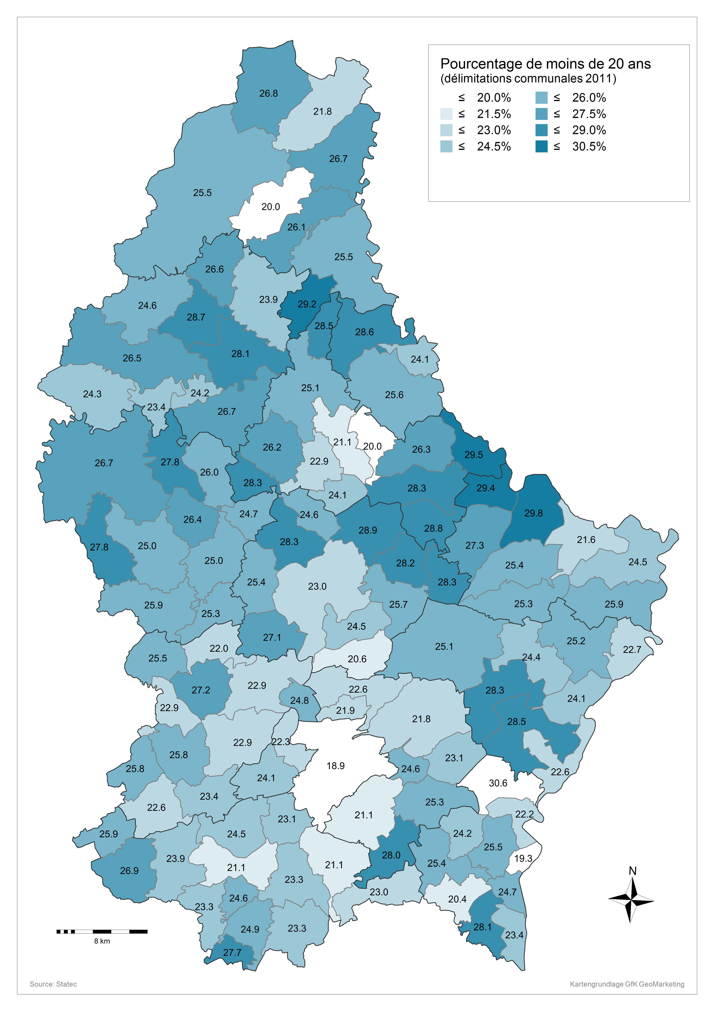
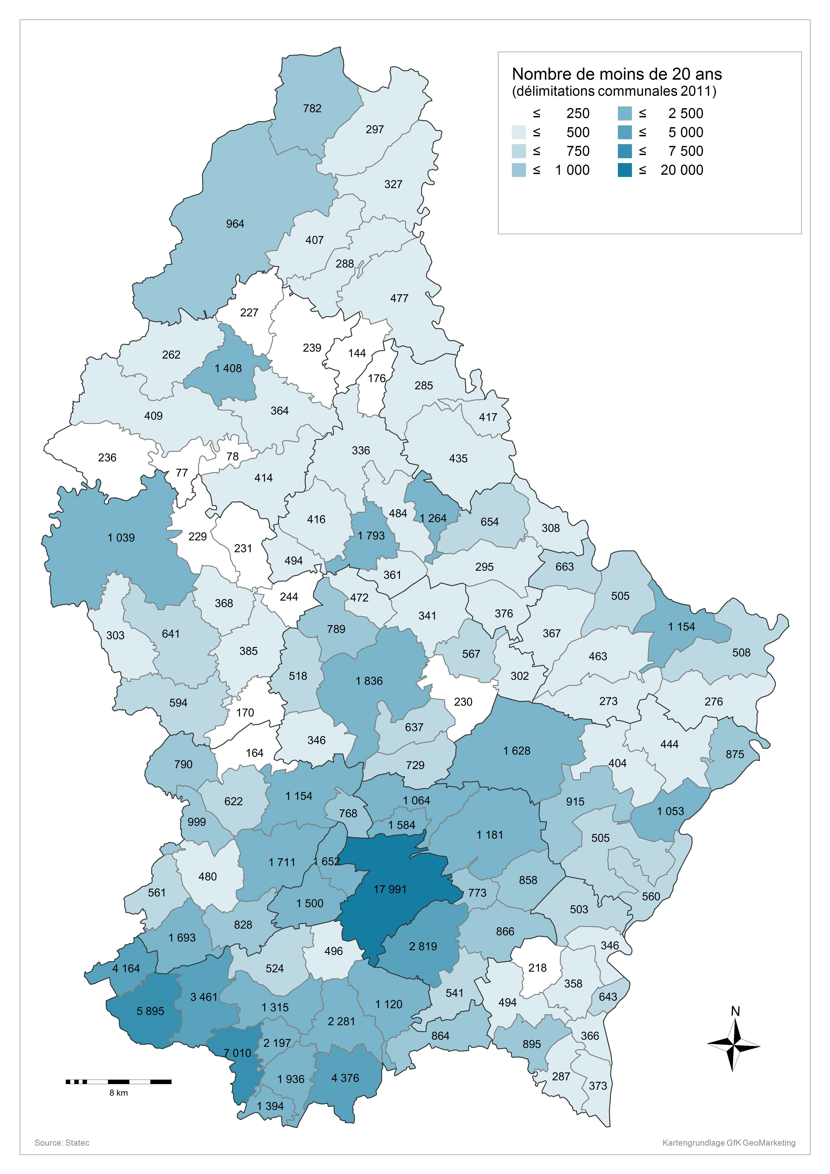
 | Commune * Einteilung Jugendliche Crosstabulation
...
 | Einteilung Jugendliche
 | unter 20 | über 20 | Total | % U20
Luxembourg | 17991 | 77067 | 95058 | 18.9%
Bascharage | 1693 | 5802 | 7495 | 22.6%
Clemency | 561 | 1615 | 2176 | 25.8%
Dippach | 828 | 2716 | 3544 | 23.4%
Garnich | 480 | 1381 | 1861 | 25.8%
Hobscheid | 790 | 2306 | 3096 | 25.5%
Kehlen | 1154 | 3894 | 5048 | 22.9%
Koerich | 622 | 1661 | 2283 | 27.2%
Kopstal | 768 | 2329 | 3097 | 24.8%
Mamer | 1711 | 5762 | 7473 | 22.9%
Septfontaines | 164 | 580 | 744 | 22.0%
Steinfort | 999 | 3357 | 4356 | 22.9%
Bettembourg | 2281 | 7509 | 9790 | 23.3%
Differdange | 5895 | 16040 | 21935 | 26.9%
Dudelange | 4376 | 14405 | 18781 | 23.3%
Esch-Alzette | 7010 | 23115 | 30125 | 23.3%
Frisange | 864 | 2886 | 3750 | 23.0%
Kayl | 1936 | 5831 | 7767 | 24.9%
Leudelange | 496 | 1652 | 2148 | 23.1%
Mondercange | 1315 | 4913 | 6228 | 21.1%
Pétange | 4164 | 11921 | 16085 | 25.9%
Reckange | 524 | 1614 | 2138 | 24.5%
Roeser | 1120 | 4182 | 5302 | 21.1%
Rumelange | 1394 | 3644 | 5038 | 27.7%
Sanem | 3461 | 11009 | 14470 | 23.9%
Schifflange | 2197 | 6725 | 8922 | 24.6%
Bertrange | 1500 | 4713 | 6213 | 24.1%
Contern | 866 | 2553 | 3419 | 25.3%
Hesperange | 2819 | 10516 | 13335 | 21.1%
Niederanven | 1181 | 4243 | 5424 | 21.8%
Sandweiler | 773 | 2364 | 3137 | 24.6%
Schuttrange | 858 | 2863 | 3721 | 23.1%
Steinsel | 1064 | 3653 | 4717 | 22.6%
Strassen | 1652 | 5747 | 7399 | 22.3%
Walferdange | 1584 | 5656 | 7240 | 21.9%
Weiler-la-Tour | 541 | 1388 | 1929 | 28.0%
Colmar-Berg | 472 | 1447 | 1919 | 24.6%
Bissen | 789 | 1995 | 2784 | 28.3%
Boevange-Attert | 518 | 1519 | 2037 | 25.4%
Fischbach | 230 | 664 | 894 | 25.7%
Heffingen | 302 | 766 | 1068 | 28.3%
Larochette | 567 | 1445 | 2012 | 28.2%
Lintgen | 637 | 1968 | 2605 | 24.5%
Lorentzweiler | 729 | 2802 | 3531 | 20.6%
Mersch | 1836 | 6137 | 7973 | 23.0%
Nommern | 341 | 837 | 1178 | 28.9%
Tuntange | 346 | 929 | 1275 | 27.1%
Wincrange | 964 | 2818 | 3782 | 25.5%
Clervaux | 407 | 1624 | 2031 | 20.0%
Consthum | 144 | 349 | 493 | 29.2%
Heinerscheid | 327 | 896 | 1223 | 26.7%
Hosingen | 477 | 1396 | 1873 | 25.5%
Munshausen | 288 | 816 | 1104 | 26.1%
Troisvierges | 782 | 2137 | 2919 | 26.8%
Weiswampach | 297 | 1065 | 1362 | 21.8%
Bettendorf | 654 | 1835 | 2489 | 26.3%
Bourscheid | 336 | 1000 | 1336 | 25.1%
Diekirch | 1264 | 5054 | 6318 | 20.0%
Ermsdorf | 295 | 748 | 1043 | 28.3%
...

